상품 문의하기
상품 문의하기 (IT_PTO_10_01)

작성자 | 작성일 | 수행자 | 수행일
김은별 | 2025.05.08

테스트 대상 상세 (시나리오별 세부단계)
상품상세_상품문의 > 문의내용 작성, 비밀글 선택 > 등록완료 > 공급사_상품관리 > 상품문의 답변하기(카카오 알림확인) > 상품상세 답변확인
테스트 시나리오 목적 :
팬타온 사용자가 상품 문의를 하고 판매자가 문의에 대해 답변한다.
가정 및 필요사항 :

시나리오 항목 CODE | 시나리오 화면경로 및 페이지 | 테스트 항목 | 테스트 사전 정보 및 입력 | 테스트 케이스 기대결과 | 실제결과 | 구분 또는 실패 여부
IT_PTO_10_01_01 | 팬타온 > 상품상세 > 상품문의 | 상품 문의글 등록 | • 팬타온 로그인 • 상품상세 > 상품문의 탭을 클릭하여 문의글 작성 - 비밀글 작성 체크하면 숨김 처리 | • 상품문의 완료 | 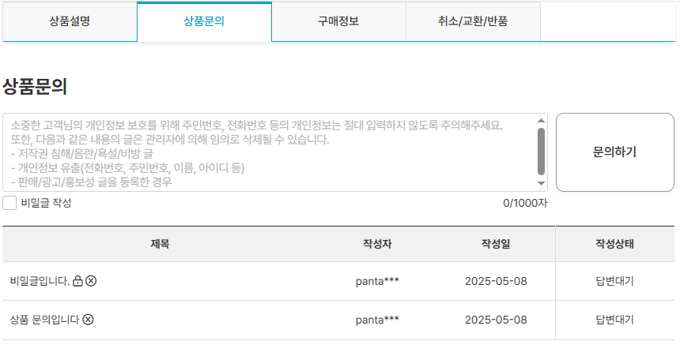 • OK
IT_PTO_10_01_02 | 공급사 > 상품관리 > 답변하기 | 판매자 상품 답변하기 | • 공급사(판매자) 로그인 • 상품관리에서 해당 상품을 조회하여 답변하기 작성 | • 문의답변 완료 • 답변 알림 발송 | 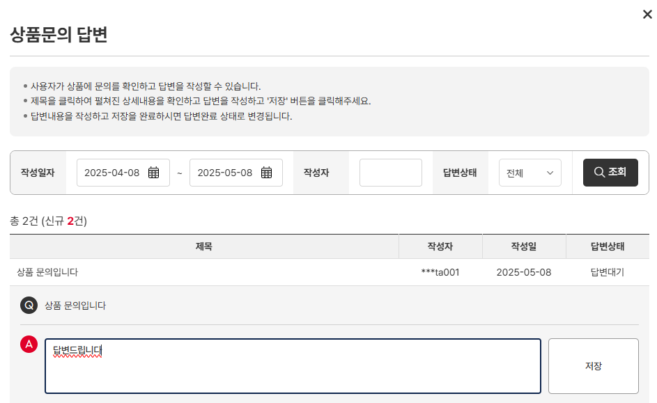 • OK • 개발서버에서 테스트 불가
IT_PTO_10_01_03 | 팬타온 > 상품상세 > 상품문의 | 답변 확인 | • 팬타온 로그인 • 상품상세 > 상품문의 탭을 클릭 | • 문의 답변 확인 | 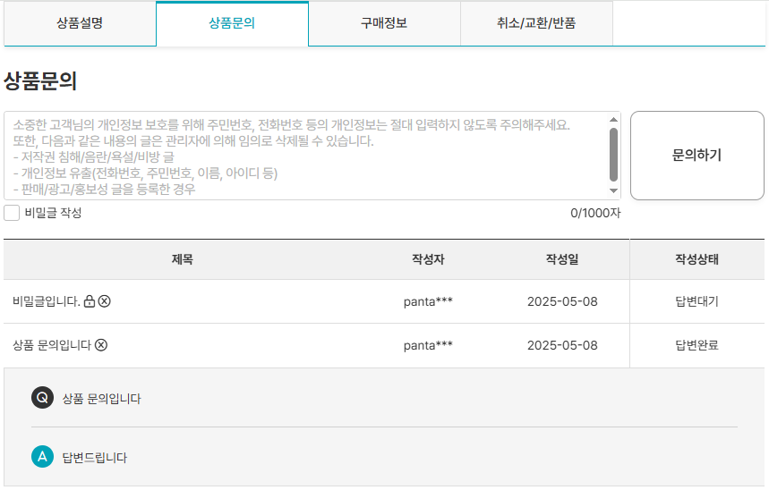 • OK

1대1 문의하기
1:1 문의하기 (IT_PTO_10_02)

작성자 | 작성일 | 수행자 | 수행일
김은별 | 2025.05.08

테스트 대상 상세 (시나리오별 세부단계)
고객센터_1:1문의하기 > 문의내용작성 > 등록완료 > 운영사_고객센터 > 질의응답 답변하기(카카오 알림확인) > 1:1문의하기 확인
테스트 시나리오 목적 :
팬타온 사용자가 고객센터 일대일 문의를 하고 운영자가 답글을 작성한다.
가정 및 필요사항 :

시나리오 항목 CODE | 시나리오 화면경로 및 페이지 | 테스트 항목 | 테스트 사전 정보 및 입력 | 테스트 케이스 기대결과 | 실제결과 | 구분 또는 실패 여부
IT_PTO_10_02_01 | 팬타온 > 고객센터 > 1:1문의하기 | 1:1 문의글 등록 | • 팬타온 로그인 | • 1:1문의 하기 | 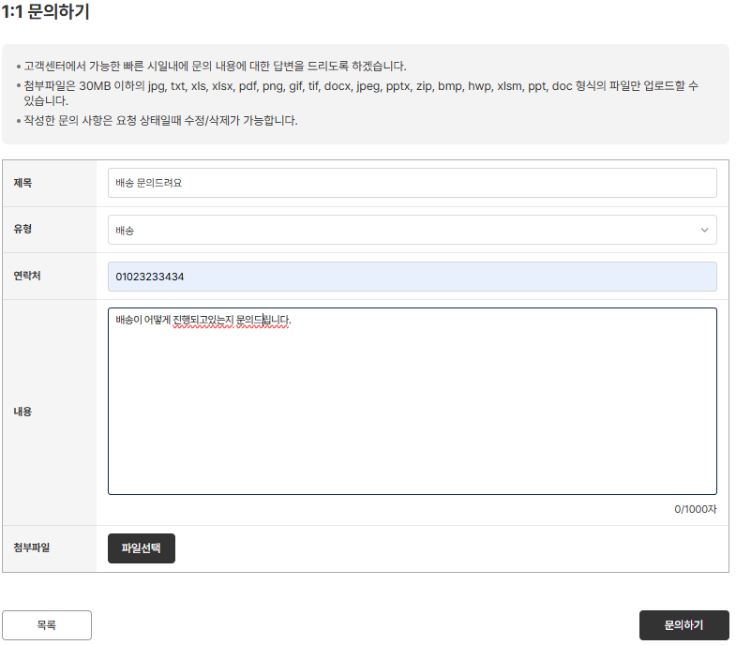 • OK
IT_PTO_10_02_02 | 팬타온 > 고객센터 > 1:1문의하기 | 1:1 문의글 등록 확인 | • 1:1문의하기 | • 1:1문의 완료 | 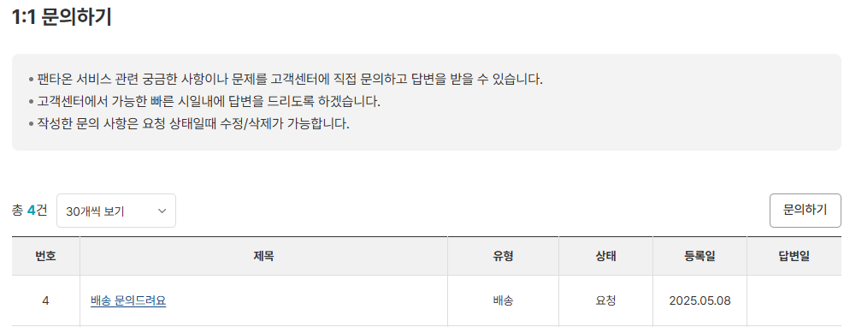 • OK
IT_PTO_10_02_03 | 운영사 > 고객센터 > 질의응답 | 질의응답 조회 | • 1:1문의글 확인 | • 1:1문의 확인 | • OK
IT_PTO_10_02_04 | 운영사 > 고객센터 > 질의응답 | 질의응답 답글달기 | • 1:1문의 답변 | • 1:1문의글 상세에서 [답글] 클릭 • 1:1문의 답변 완료 • 답변 완료 알림 발송 | 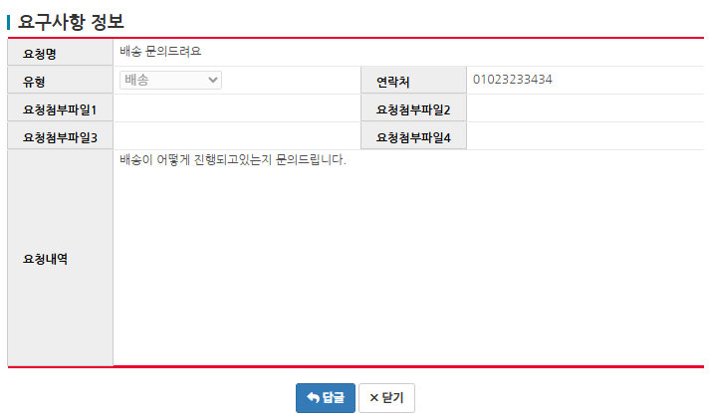 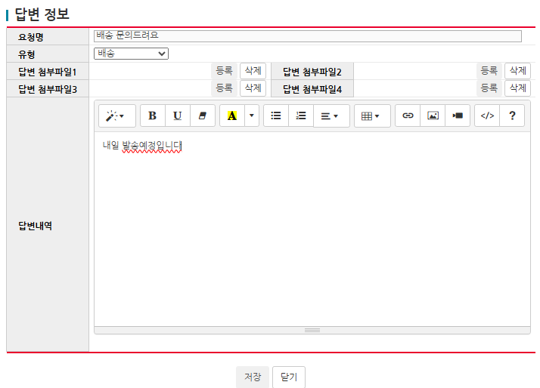 • OK • OK • 개발서버에서 테스트 불가
IT_PTO_10_02_05 | 운영사 > 고객센터 > 질의응답 | 질의응답 답글 확인 | • 1:1문의 답변 확인 | • 질의응답 리스트 확인 | • OK
IT_PTO_10_02_06 | 팬타온 > 고객센터 > 1:1문의하기 | 1:1 문의 답변 조회 | • 1:1문의 답변 확인 | • 답변 확인 |  • OK

